アプリ構成
システム構成図 |  |  |  |  |  |  |  | システム名 |  | 施設使用料・償還金等料金計算及び納付書作成システム 口座振替データ作成機能構築業務 |  |  |  |  |  | 作成者 |  |  | 藤城 |  |  |  |  | 修正者
 |  |  |  |  |  |  |  | サブシステム名 |  | アプリ構成 |  |  |  |  |  | 作成日 |  |  | 2022-07-10 |  |  |  |  | 修正日 | 2025//6

検針データ
CSV
 |  |  |  |  |  |  |  |  |  |  |  | 売上高納付書追加
 |  |  |  |  |  |  |  |  |  |  |  |  |  |  |  |  |  |  |  |  |  |  |  |  |  | 印刷

参照

 |  |  |  |  |  |  |  |  |  |  | printdata.xlsx |  | ・帳票定義 | 【シート】 |  |  |  |  |  |  |  | 納付書
 |  |  |  |  |  |  |  |  |  |  |  |  | 納付書施設 | 徴収簿施設 |  |  | 調定明細施設
 |  |  |  |  |  |  |  |  |  |  |  |  | 納付書水道 | 徴収簿水道 |  |  | 調定明細施設一覧
 |  |  |  |  |  |  |  |  |  |  |  |  | 納付書電気 | 徴収簿電気 |  |  | 調定明細水道
 |  |  |  |  |  |  |  |  |  |  |  |  | 納付書売上高 | 徴収簿売上高 |  |  | 調定明細電気

書込・更新
削除・参照
 |  |  |  |  |  |  |  |  |  |  |  |  |  |  |  |  |  |  |  |  |  | 徴収簿
 |  |  |  | HimejiIchibaPg.xlsm |  |  |  |  |  |  |  |  |  |  |  |  |  |  |  |  |  |  |  |  |  | 保存
 |  |  |  |  | ・プログラム
 |  |  |  |  | ・システム情報 |  |  |  |  |  | master.xlsx |  | ・マスタデータ |  | 【シート】
 |  | 追加 |  |  |  |  |  |  |  |  |  |  |  |  | システム |  | 口径
口座振替
データ
 |  |  |  |  |  |  |  |  |  |  |  |  |  |  | テナント |  | 請求方法
 |  |  |  |  |  |  |  |  |  |  |  |  |  |  | テナント属性 |  | 水道
 |  |  |  |  |  |  |  |  |  |  |  |  |  |  | 面積単価 |  | 下水道 |  |  |  |  | 調定明細
 |  |  |  |  |  |  |  |  |  |  |  |  |  |  | メータ属性 |  | 従量電灯A
 |  |  |  |  |  |  |  |  |  |  |  |  |  |  | 按分 |  | 業務用電力
 |  |  |  |  |  |  |  |  |  |  |  |  |  |  | 種別 |  | メモ

 |  |  |  |  |  |  |  |  |  |  | data.xlsx |  |  |  | ・検針データ |  |  | 【シート】
 |  |  |  |  |  |  |  |  |  |  |  |  |  |  |  |  |  | YYYYMM
 |  |  |  |  |  |  |  |  |  |  |  |  |  |  |  |  |  | ※YYYYMM 年月

 |  |  |  |  |  |  |  |  |  |  |  |  |  |  |  |  |  |  |  |  |  |  |  | 振替案内
 |  |  |  |  |  |  |  |  |  |  | seikyu_sisetu_yyyy.xlsx |  |  |  | 施設請求データ |  |  | 【シート】
 |  |  |  |  |  |  |  |  |  |  |  |  |  |  |  |  |  | YYYYMM


 |  |  |  |  |  |  |  |  |  |  | seikyu_denki_yyyy.xlsx |  |  |  | 電気請求データ |  |  | 【シート】 |  |  |  |  | 振替済み
 |  |  |  |  |  |  |  |  |  |  |  |  |  |  |  |  |  | YYYYMM

 |  | ※同一フォルダーに保存とする
 | Formサイズ
 |  |  | Height |  |  | 600 |  | 549.75 |  |  | seikyu_suidou_yyyy.xlsx |  |  |  | 水道請求データ |  |  | 【シート】
 |  |  | Width |  |  | 1024 |  | 1023.75 |  |  |  |  |  |  |  |  |  | YYYYMM |  |  |  |  | 振替不能
 |  |  | StartUpPosition |  |  | 2 | 画面全体の中央

 |  |  |  |  |  |  |  |  |  |  | zengetu.xlsx |  |  |  | 前月請求データ |  |  | 【シート】
 |  |  |  |  |  |  |  |  |  |  |  |  |  |  |  |  |  | 施設 |  | 電気 | 水道

 |  |  |  |  |  |  |  |  | 追加 |  |  |  |  |  | 売り上げ高割データ

 |  |  |  |  |  |  |  |  |  |  | uriwari_yyyy.xlsx

 |  |  |  |  |  |  |  |  |  |  |  |  |  |  | 口座データ

 |  |  |  |  |  |  |  |  |  |  | kouza_yyyy.xlsx |  |  | yyyyは年度で更新

フロー
業務フロー図 |  | エリア | 名称 |  | 作成者 |  |  | 作成日
 |  | Ver1 |  |  | 修正者 |  |  | 修正日

区分 | アメリスDM |  |  | 市場

検針データ
CSV
検針読み込み

データ更新

納付書
納付書

徴収簿
徴収簿

調停明細
調停明細

業務フロー図 |  | エリア | 名称 |  | 作成者 | 藤城 |  | 作成日 | 2025-06-06
 |  | Ver2 |  |  | 修正者 |  |  | 修正日

区分 | アメリスDM |  |  | 市場

検針データ
CSV
検針データ
CSV
検針読み込み
検針読み込み

データ更新
データ更新

調停入力
調定入力
 | 市上位システム
 |  |  |  |  |  |  | ・ | 売上高割の入力
 |  |  |  |  |  |  | ・ | 施設の日割入力
振替案内
振替案内
全銀CSV
依頼データ
全銀CSV
依頼データ

口座データ
口座データ

振替済み
振替済み
 |  |  |  |  |  |  | ・ | 口座設定のないテナントは納付書で対応

全銀CSV
入金データ
全銀CSV
入金データ

振替不能
振替不能

納付書
納付書
 |  |  |  |  |  |  | ・ | 振替不能テナントに対して納付書を発行
納付書
納付書

入金処理
入金処理

徴収簿
徴収簿
徴収簿
徴収簿
 |  |  |  |  |  |  | ・ | 施設
 |  |  |  |  |  |  | ・ | 電気
 |  |  |  |  |  |  | ・ | 水道
 |  |  |  |  |  |  | ・ | 売上高割
 |  |  |  |  |  |  | ・ | 口座

全銀データ
・使用コードを表わす。
0：JIS
1：EBCDIC
その他のコードについては全銀協基準による。
ヘッダーレコード |  | 属性 | 桁
1 | レコード区分 | 9 | 1 | 「1」
2 | 種別コード | 9 | 2 | 「91」
3 | コード区分 | 9 | 1 | コード番号「0」
4 | 委託者コード | 9 | 10 | 全て「0」
5 | 委託者名 | X | 40 | 左詰残スペース
6 | 引落日 | 9 | 4 | MMDD | ⑩
7 | 引落銀行番号 | 9 | 4 |  | ②
8 | 引落銀行名 | X | 15 | 左詰残スペース 半角カナ | ➂
9 | 引落支店番号 | 9 | 3 |  | ④
10 | 引落支店名 | X | 15 | 左詰残スペース 半角カナ | ⑤
11 | 預金種目 | 9 | 1 |  | ⑥
12 | 口座番号 | 9 | 7 |  | ⑦
13 | ダミー | X | 17 | 空白

・預金者の預金種目を表わす。
1：普通預金
2：当座預金
3：納税準備預金
9：その他
データレコード |  | 属性 | 桁
1 | レコード区分 | 9 | 1 | 「2」
2 | 銀行番号 | 9 | 4 |  | ②
3 | 銀行名 | X | 15 | 左詰残スペース 半角カナ | ➂
4 | 支店番号 | 9 | 3 |  | ④
5 | 支店名 | X | 15 | 左詰残スペース 半角カナ | ⑤
6 | ダミー | X | 4 | 空白
・新規振替、変更等を表わす。
1：第1回引落分
2：変更分(引落銀行・支店、口座番号)
0：その他
7 | 預金種目 | 9 | 1 | 「1」「2」「3」「9」 | ⑥
8 | 口座番号 | 9 | 7 | 右詰残「0」 | ⑦
9 | 預金者名 | X | 30 | 左詰残スペース | ⑧
10 | 引き落とし金額 | 9 | 10 | 右詰残「0」 | ⑨ テナント合計
11 | 新規コード | 9 | 1 | 「0」「1」「2」
12 | 顧客コード | X | 20 | 左詰残スペース テナントコード＋カナ | ①テナントコード 4桁
・振替処理を行った結果を表わす。（受信時）
0：振替済
1：資金不足
2：取引なし
3：預金者の都合による振替停止
4：預金口座振替依頼書なし
8：委託者の都合による振替停止
9：その他
13 | 結果コード | 9 | 1 | 「0」
14 | ダミー | X | 8 | 空白

トレーラーレコード |  | 属性 | 桁
1 | レコード区分 | 9 | 1 | 「8」
2 | 合計件数 | 9 | 6 | 前0
3 | 合計金額 | 9 | 12 | 前0
4 | 振替済件数 | 9 | 6 | 全て「0」
5 | 振替済金額 | 9 | 12 | 全て「0」
6 | 振替不能件数 | 9 | 6 | 全て「0」
7 | 振替不能金額 | 9 | 12 | 全て「0」
8 | ダミー | X | 65 | 空白

エンドレコード |  | 属性 | 桁
1 | レコード区分 | 9 | 1 | 「9」
2 | ダミー | X | 119 | 空白

データ
kouza_yyyy.xlsx
テナントコード | 銀行名 | 銀行コード | 支店名 | 支店コード | 預金種目 | 口座番号 | 施設料金 | 電気料金 | 水道料金 | 売上高割 | 振替金額 | 入金金額 | 口座入金日 | 施設料金 | 電気料金 | 水道料金 | 売上高割 | 入金済みフラグ

 |  | マスタから |  |  |  |  |  | 振替データ作成 |  |  |  | データ取り込み更新 |  | 振り込み未で画面から消込

シート名は年月とする

テナントマスタ
テナントコード | テナント名称 | 住所１ | 住所２ | 銀行名 | 銀行コード | 支店名 | 支店コード | 預金種目 | 口座番号 | 口座名義

売り上げ高割データ |  | uriwari_yyyy.xlsx
テナントコード | 売上高割金額
シート名は年月とする

メニュー
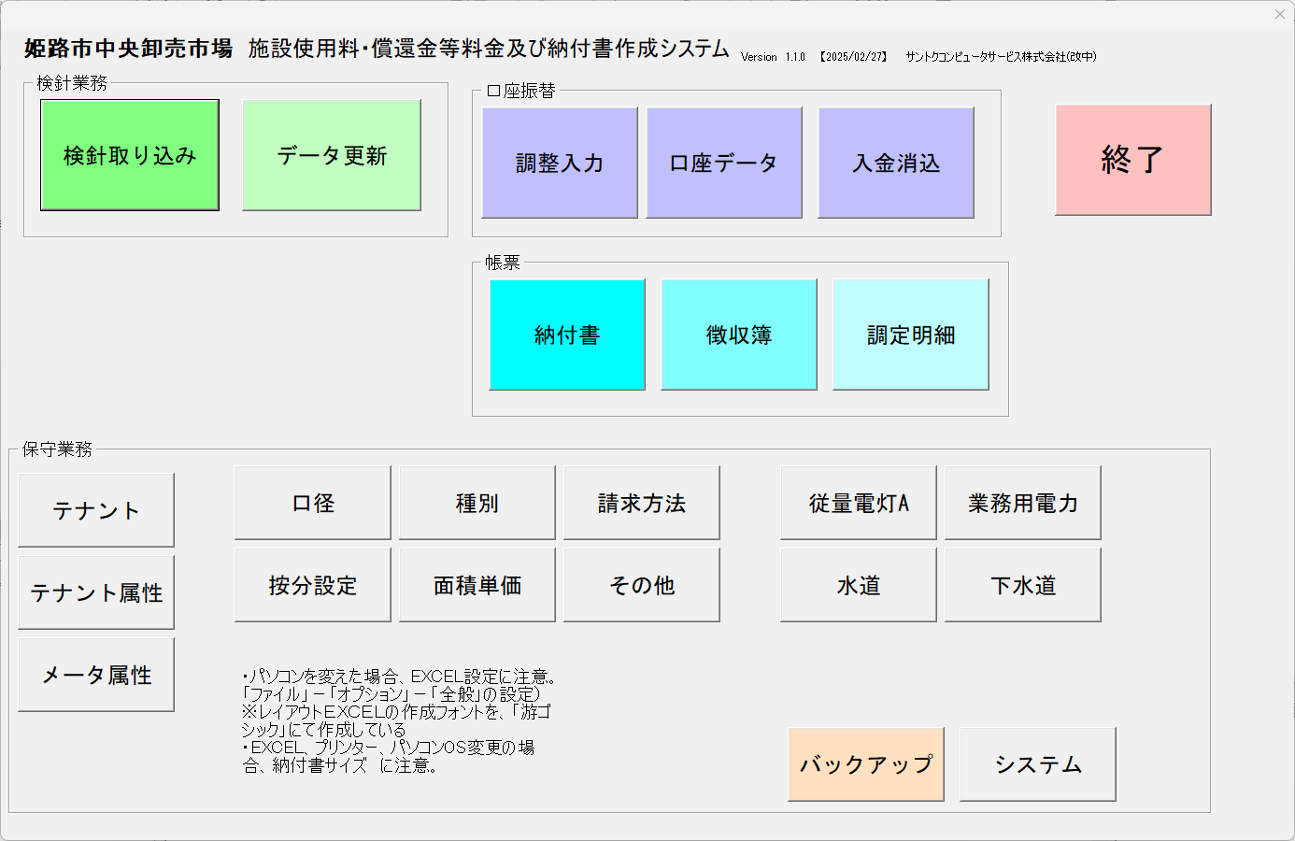

口座マスタ
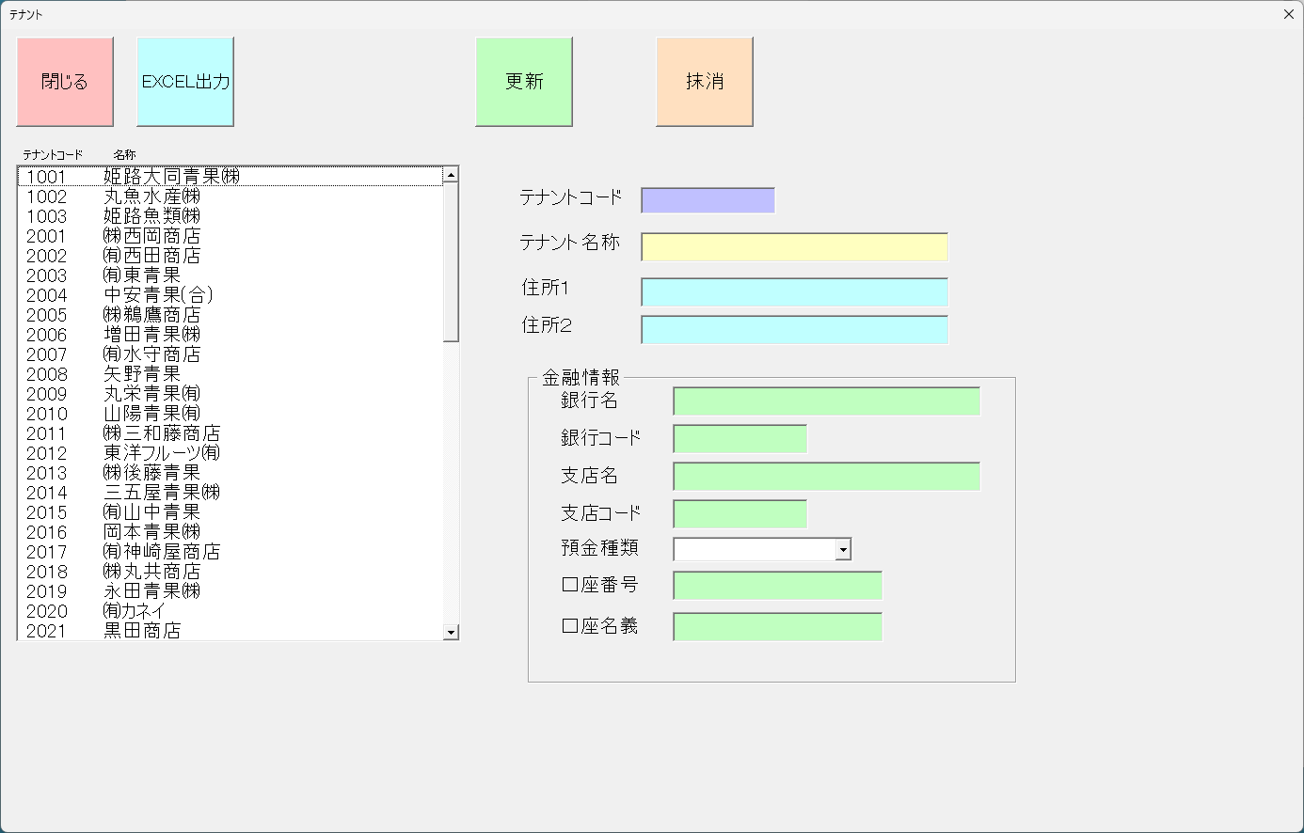

追加

修正
銀行名
銀行CD
支店名
支店CD
預金種目

納付書
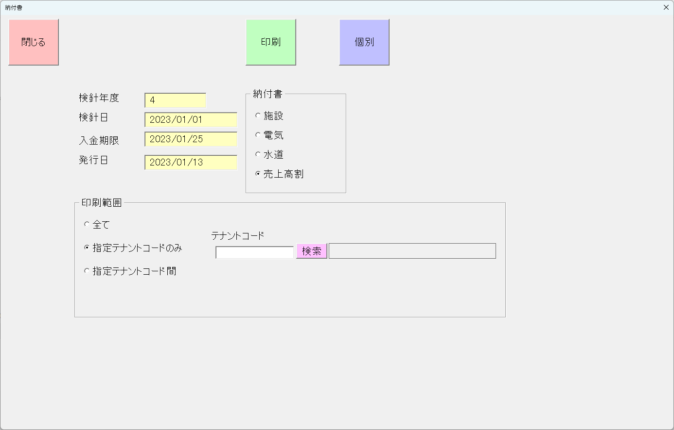

追加

納付書追加

調整入力
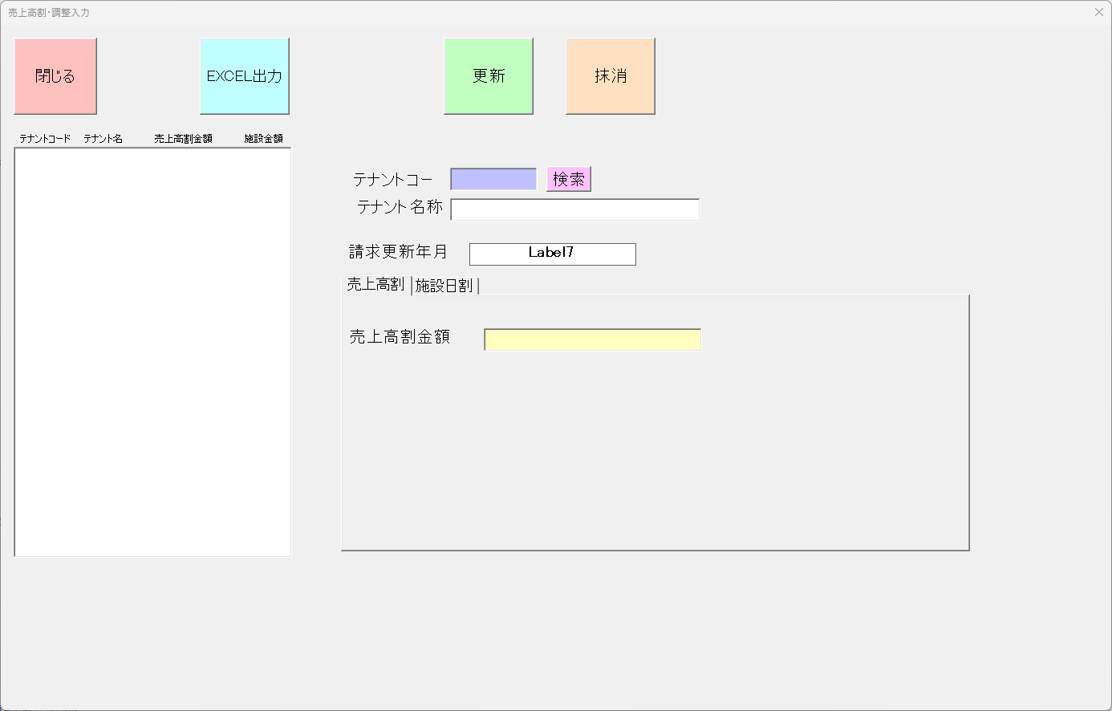

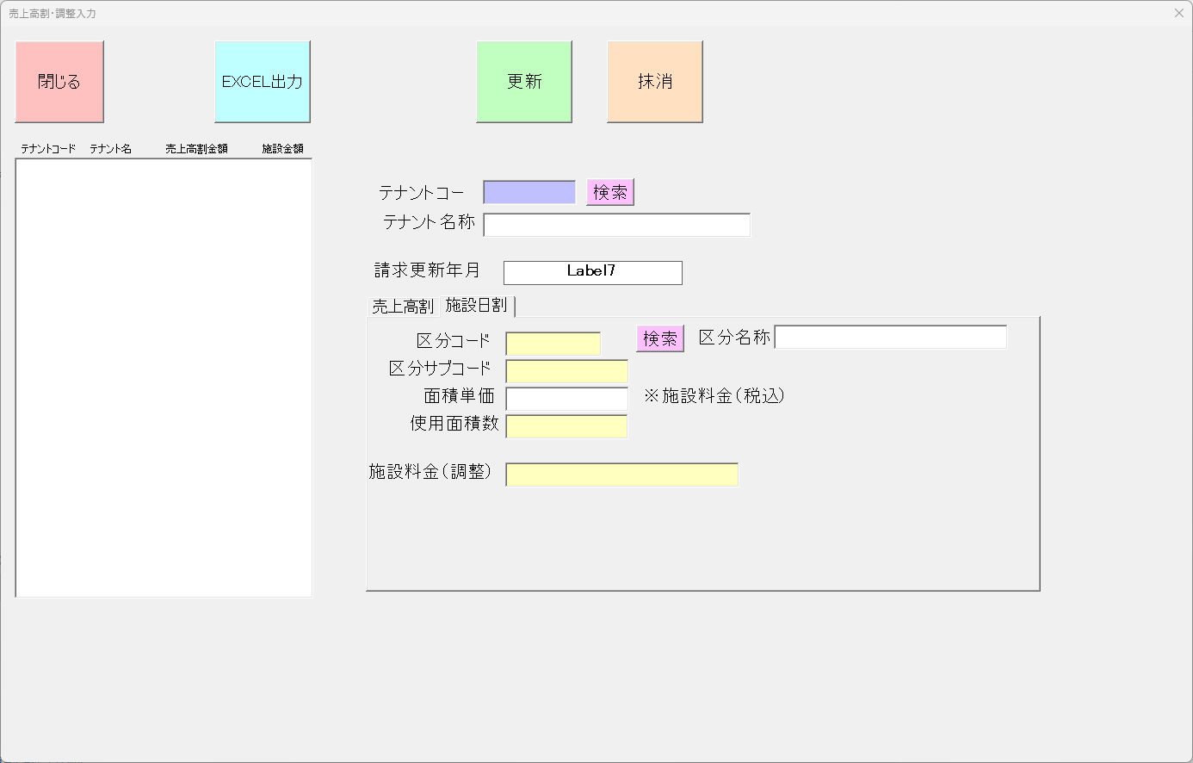

口座データ
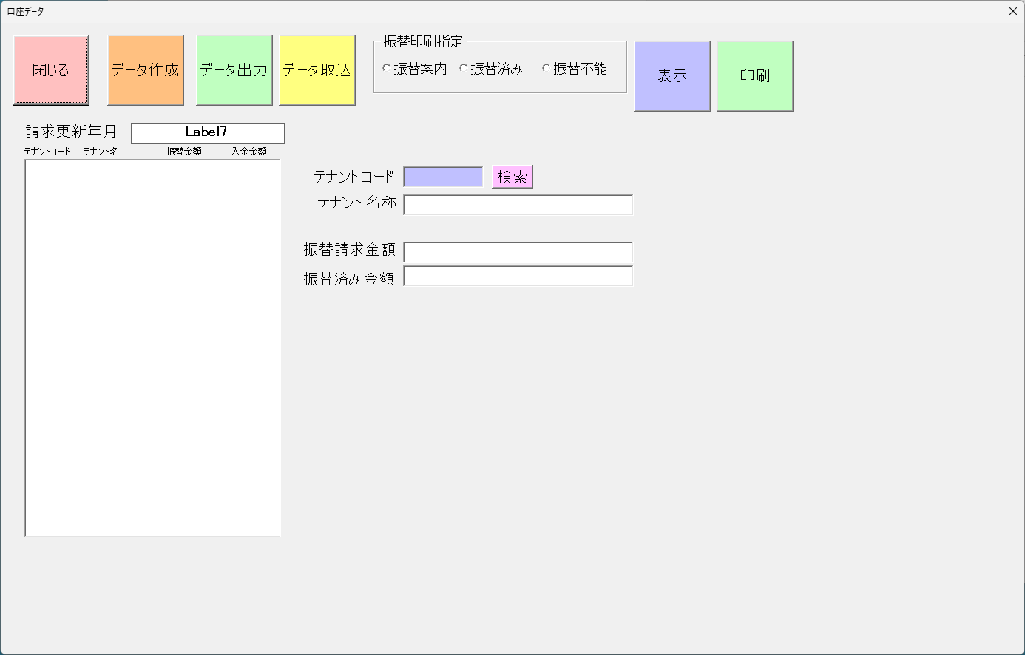

入金消込
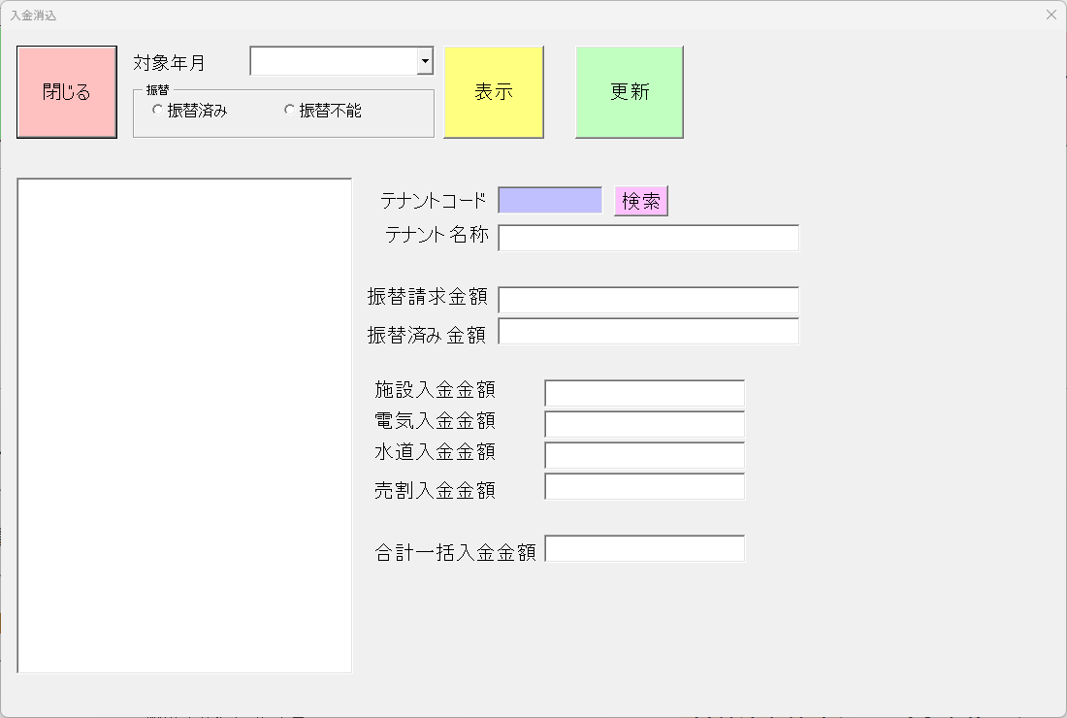

徴収簿
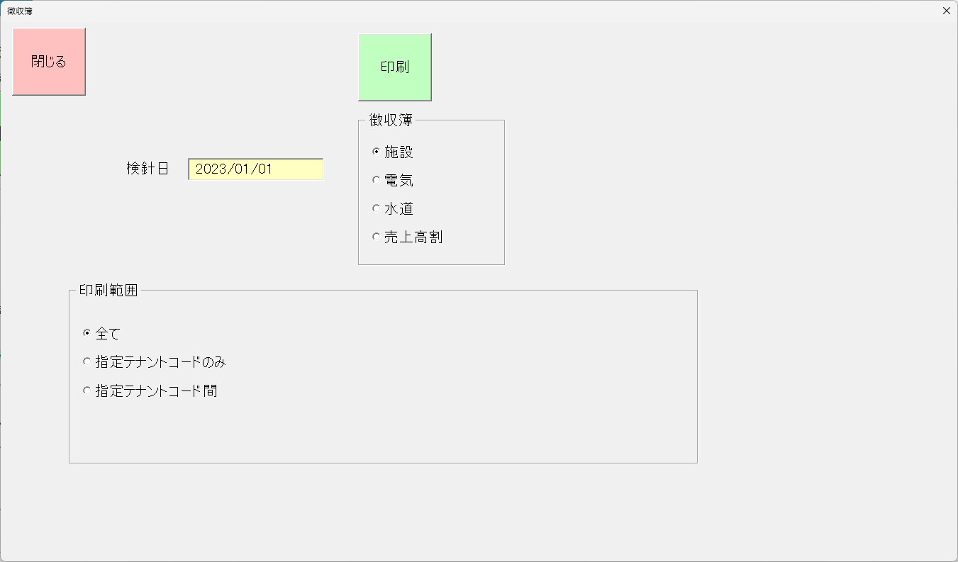

 | 施設使用料償還 |  | 徴 収 簿 | 7 | 月分
振替日を入れる
 | 徴収簿番号 | 業者コード | 業者名 | 金額 | 徴収年月日 | 摘要
 | 21001 | 1001 | 和牛専門くろかわ 黒川竜文 | 1,518,741
 | 21001 | 1001 | あいうえおかきくけこさしすせそたち | 1,518,741
 | 21001 | 1001 | 和牛専門くろかわ 黒川竜文 | 1,518,741
 | 21001 | 1001 | 和牛専門くろかわ 黒川竜文 | 1,518,741
 | 21001 | 1001 | 和牛専門くろかわ 黒川竜文 | 1,518,741
 | 21001 | 1001 | 和牛専門くろかわ 黒川竜文 | 1,518,741
 | 21001 | 1001 | 和牛専門くろかわ 黒川竜文 | 1,518,741
 | 21001 | 1001 | 和牛専門くろかわ 黒川竜文 | 1,518,741
 | 21001 | 1001 | 和牛専門くろかわ 黒川竜文 | 1,518,741
 | 21001 | 1001 | 和牛専門くろかわ 黒川竜文 | 1,518,741
 | 21001 | 1001 | 和牛専門くろかわ 黒川竜文 | 1,518,741
 | 21001 | 1001 | 和牛専門くろかわ 黒川竜文 | 1,518,741
 | 21001 | 1001 | 和牛専門くろかわ 黒川竜文 | 1,518,741
 | 21001 | 1001 | 和牛専門くろかわ 黒川竜文 | 1,518,741
 | 21001 | 1001 | 和牛専門くろかわ 黒川竜文 | 1,518,741
 | 21001 | 1001 | 和牛専門くろかわ 黒川竜文 | 1,518,741
 | 21001 | 1001 | 和牛専門くろかわ 黒川竜文 | 1,518,741
 | 21001 | 1001 | 和牛専門くろかわ 黒川竜文 | 1,518,741
 | 21001 | 1001 | 和牛専門くろかわ 黒川竜文 | 1,518,741
 | 21001 | 1001 | 和牛専門くろかわ 黒川竜文 | 1,518,741
 |  | 合計 | 120 | 10,426,021

 | 水道料償還 |  | 徴 収 簿 |  | 4.5 | 月分

 | 徴収簿番号 | 業者コード | 業者名 | 水道金額 | 下水道金額 | 合計金額 | 徴収年月日 | 摘要
 | 21001 | 1001 | 和牛専門くろかわ 黒川竜文 | 597,048 | 115,201 | 1,518,741
 | 21001 | 1001 | あいうえおかきくけこさしすせそたち | 597,048 | 115,201 | 1,518,741
 | 21001 | 1001 | 和牛専門くろかわ 黒川竜文 | 597,048 | 115,201 | 1,518,741
 | 21001 | 1001 | 和牛専門くろかわ 黒川竜文 | 597,048 | 115,201 | 1,518,741
 | 21001 | 1001 | 和牛専門くろかわ 黒川竜文 | 597,048 | 115,201 | 1,518,741
 | 21001 | 1001 | 和牛専門くろかわ 黒川竜文 | 597,048 | 115,201 | 1,518,741
 | 21001 | 1001 | 和牛専門くろかわ 黒川竜文 | 597,048 | 115,201 | 1,518,741
 | 21001 | 1001 | 和牛専門くろかわ 黒川竜文 | 597,048 | 115,201 | 1,518,741
 | 21001 | 1001 | 和牛専門くろかわ 黒川竜文 | 597,048 | 115,201 | 1,518,741
 | 21001 | 1001 | 和牛専門くろかわ 黒川竜文 | 597,048 | 115,201 | 1,518,741
 | 21001 | 1001 | 和牛専門くろかわ 黒川竜文 | 597,048 | 115,201 | 1,518,741
 | 21001 | 1001 | 和牛専門くろかわ 黒川竜文 | 597,048 | 115,201 | 1,518,741
 | 21001 | 1001 | 和牛専門くろかわ 黒川竜文 | 597,048 | 115,201 | 1,518,741
 | 21001 | 1001 | 和牛専門くろかわ 黒川竜文 | 597,048 | 115,201 | 1,518,741
 | 21001 | 1001 | 和牛専門くろかわ 黒川竜文 | 597,048 | 115,201 | 1,518,741
 | 21001 | 1001 | 和牛専門くろかわ 黒川竜文 | 597,048 | 115,201 | 1,518,741
 | 21001 | 1001 | 和牛専門くろかわ 黒川竜文 | 597,048 | 115,201 | 1,518,741
 | 21001 | 1001 | 和牛専門くろかわ 黒川竜文 | 597,048 | 115,201 | 1,518,741
 | 21001 | 1001 | 和牛専門くろかわ 黒川竜文 | 597,048 | 115,201 | 1,518,741
 | 21001 | 1001 | 和牛専門くろかわ 黒川竜文 | 597,048 | 115,201 | 1,518,741
 |  | 合計 | 120 | 597,048 | 115,201 | 1,518,741

 | 電気料償還 |  | 徴 収 簿 | 7 | 月分

 | 徴収簿番号 | 業者コード | 業者名 | 金額 | 徴収年月日 | 摘要
 | 21001 | 1001 | 和牛専門くろかわ 黒川竜文 | 1,518,741
 | 21001 | 1001 | あいうえおかきくけこさしすせそたち | 1,518,741
 | 21001 | 1001 | 和牛専門くろかわ 黒川竜文 | 1,518,741
 | 21001 | 1001 | 和牛専門くろかわ 黒川竜文 | 1,518,741
 | 21001 | 1001 | 和牛専門くろかわ 黒川竜文 | 1,518,741
 | 21001 | 1001 | 和牛専門くろかわ 黒川竜文 | 1,518,741
 | 21001 | 1001 | 和牛専門くろかわ 黒川竜文 | 1,518,741
 | 21001 | 1001 | 和牛専門くろかわ 黒川竜文 | 1,518,741
 | 21001 | 1001 | 和牛専門くろかわ 黒川竜文 | 1,518,741
 | 21001 | 1001 | 和牛専門くろかわ 黒川竜文 | 1,518,741
 | 21001 | 1001 | 和牛専門くろかわ 黒川竜文 | 1,518,741
 | 21001 | 1001 | 和牛専門くろかわ 黒川竜文 | 1,518,741
 | 21001 | 1001 | 和牛専門くろかわ 黒川竜文 | 1,518,741
 | 21001 | 1001 | 和牛専門くろかわ 黒川竜文 | 1,518,741
 | 21001 | 1001 | 和牛専門くろかわ 黒川竜文 | 1,518,741
 | 21001 | 1001 | 和牛専門くろかわ 黒川竜文 | 1,518,741
 | 21001 | 1001 | 和牛専門くろかわ 黒川竜文 | 1,518,741
 | 21001 | 1001 | 和牛専門くろかわ 黒川竜文 | 1,518,741
 | 21001 | 1001 | 和牛専門くろかわ 黒川竜文 | 1,518,741
 | 21001 | 1001 | 和牛専門くろかわ 黒川竜文 | 1,518,741
 |  | 小計 |  | 1,518,741
 |  | 合計 | 120 | 10,426,021

（参考） | 売上高割償還 |  | 徴 収 簿 | 7 | 月分

 | 徴収簿番号 | 業者コード | 業者名 | 金額 | 徴収年月日 | 摘要
 | 21001 | 1001 | 和牛専門くろかわ 黒川竜文 | 1,518,741
 |  | 合計 | 1 | 1,518,741

